시트7
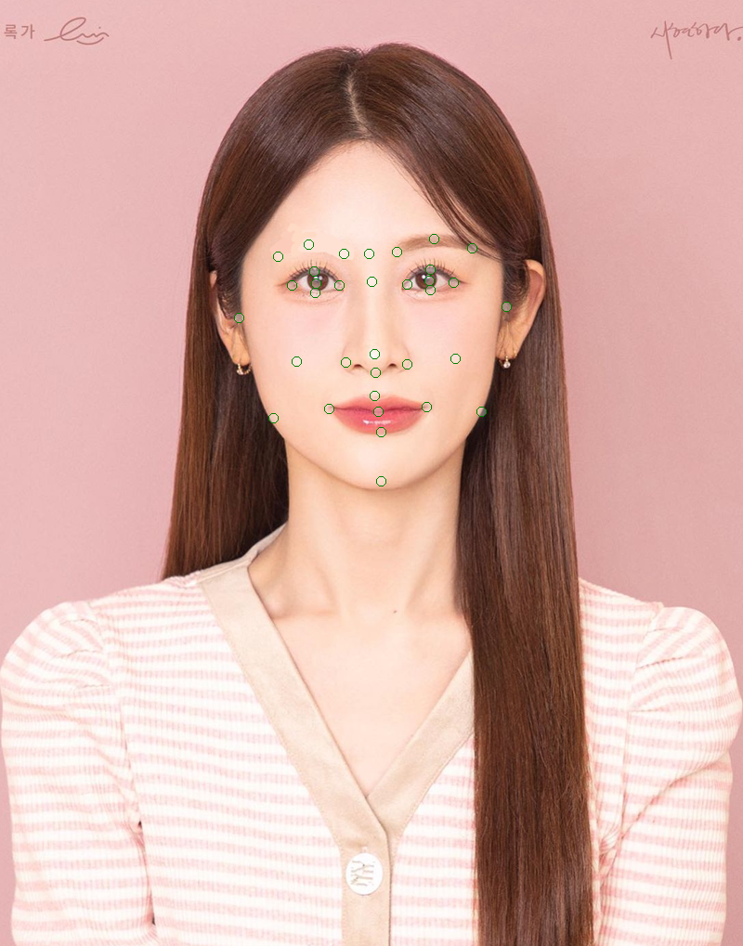
56.25 + 연애 걱정 없는 연애운 최고의 상입니다. | 55 + 정신력은 따라올 자가 없는 상입니다. | 80 + 정말로 장수할 상입니다.
55.0 + 정말로 장수할 상입니다. | 36 + 연애 걱정 없는 연애운 최고의 상입니다. | 80 + 질투심이 있는 상입니다.
50.0 + 체력이 장군감인 상입니다. | 36 + 사회성이 만랩인 상입니다. | 80 + 사회성이 만랩인 상입니다.
50.0 + 성실함이 최고의 장점인 상입니다. | 27 + 성실함이 최고의 장점인 상입니다. | 80 + 남의 시선을 다소 신경 쓰는 상입니다.
47.36842105263158 + 사회성이 만랩인 상입니다. | 25 + 정말로 장수할 상입니다. | 77 + 책임감이 넘쳐 흐르는 상입니다.
42.857142857142854 + 질투심이 있는 상입니다. | 20 + 일 하나는 똑부러지게 잘하는 상입니다. | 77 + 성실함이 최고의 장점인 상입니다.
42.857142857142854 + 남의 시선을 다소 신경 쓰는 상입니다. | 18 + 중년에 팔자가 피는 값비싼 상입니다. | 76 + 연애 걱정 없는 연애운 최고의 상입니다.
38.46153846153846 + 일 하나는 똑부러지게 잘하는 상입니다. | 18 + 누가봐도 착한 얼굴을 가지고 있습니다. | 76 + 호기심이 왕성해 보이는군요.
36.36363636363637 + 책임감이 넘쳐 흐르는 상입니다. | 15 + 체력이 장군감인 상입니다. | 74 + 체력이 장군감인 상입니다.
31.57894736842105 + 중년에 팔자가 피는 값비싼 상입니다. | 12 + 책임감이 넘쳐 흐르는 상입니다. | 68 + 중년에 팔자가 피는 값비싼 상입니다.
30.555555555555557 + 정신력은 따라올 자가 없는 상입니다. | 8 + 돈이 따라오는 상입니다. | 68 + 돈이 따라오는 상입니다.
28.571428571428573 + 돈이 따라오는 상입니다. | 3 + 질투심이 있는 상입니다. | 68 + 누가봐도 착한 얼굴을 가지고 있습니다.
27.272727272727273 + 누가봐도 착한 얼굴을 가지고 있습니다. | 3 + 남의 시선을 다소 신경 쓰는 상입니다. | 60 + 일 하나는 똑부러지게 잘하는 상입니다.
7.6923076923076925 + 호기심이 왕성해 보이는군요. | 1 + 호기심이 왕성해 보이는군요. | 55 + 정신력은 따라올 자가 없는 상입니다.

56.25 + 연애 걱정 없는 연애운 최고의 상입니다. | 70 + 정신력은 따라올 자가 없는 상입니다. | 86 + 누가봐도 착한 얼굴을 가지고 있습니다. | 80 + 정말로 장수할 상입니다.
55.0 + 정말로 장수할 상입니다. | 36 + 연애 걱정 없는 연애운 최고의 상입니다. | 80 + 정말로 장수할 상입니다. | 80 + 질투심이 있는 상입니다.
54.54545454545455 + 누가봐도 착한 얼굴을 가지고 있습니다. | 36 + 사회성이 만랩인 상입니다. | 80 + 질투심이 있는 상입니다. | 80 + 사회성이 만랩인 상입니다.
50.0 + 체력이 장군감인 상입니다. | 36 + 누가봐도 착한 얼굴을 가지고 있습니다. | 80 + 사회성이 만랩인 상입니다. | 80 + 남의 시선을 다소 신경 쓰는 상입니다.
50.0 + 성실함이 최고의 장점인 상입니다. | 27 + 중년에 팔자가 피는 값비싼 상입니다. | 80 + 남의 시선을 다소 신경 쓰는 상입니다. | 79 + 호기심이 왕성해 보이는군요.
47.36842105263158 + 중년에 팔자가 피는 값비싼 상입니다. | 27 + 성실함이 최고의 장점인 상입니다. | 77 + 중년에 팔자가 피는 값비싼 상입니다. | 77 + 중년에 팔자가 피는 값비싼 상입니다.
47.36842105263158 + 사회성이 만랩인 상입니다. | 25 + 정말로 장수할 상입니다. | 77 + 책임감이 넘쳐 흐르는 상입니다. | 77 + 책임감이 넘쳐 흐르는 상입니다.
42.857142857142854 + 질투심이 있는 상입니다. | 20 + 일 하나는 똑부러지게 잘하는 상입니다. | 77 + 성실함이 최고의 장점인 상입니다. | 77 + 성실함이 최고의 장점인 상입니다.
42.857142857142854 + 남의 시선을 다소 신경 쓰는 상입니다. | 15 + 체력이 장군감인 상입니다. | 76 + 연애 걱정 없는 연애운 최고의 상입니다. | 76 + 연애 걱정 없는 연애운 최고의 상입니다.
38.888888888888886 + 정신력은 따라올 자가 없는 상입니다. | 12 + 책임감이 넘쳐 흐르는 상입니다. | 75 + 호기심이 왕성해 보이는군요. | 74 + 체력이 장군감인 상입니다.
38.46153846153846 + 일 하나는 똑부러지게 잘하는 상입니다. | 8 + 돈이 따라오는 상입니다. | 74 + 체력이 장군감인 상입니다. | 74 + 누가봐도 착한 얼굴을 가지고 있습니다.
36.36363636363637 + 책임감이 넘쳐 흐르는 상입니다. | 3 + 질투심이 있는 상입니다. | 70 + 정신력은 따라올 자가 없는 상입니다. | 70 + 정신력은 따라올 자가 없는 상입니다.
28.571428571428573 + 돈이 따라오는 상입니다. | 3 + 남의 시선을 다소 신경 쓰는 상입니다. | 68 + 돈이 따라오는 상입니다. | 68 + 돈이 따라오는 상입니다.
0.0 + 호기심이 왕성해 보이는군요. | 0 + 호기심이 왕성해 보이는군요. | 60 + 일 하나는 똑부러지게 잘하는 상입니다. | 60 + 일 하나는 똑부러지게 잘하는 상입니다.
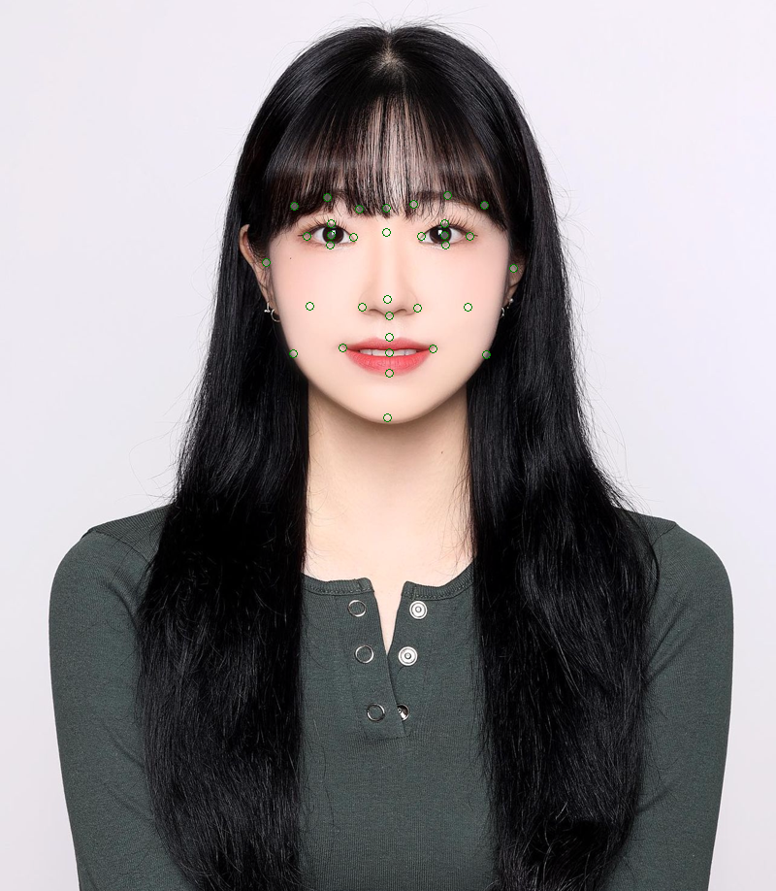
71.42857142857143 + 질투심이 있는 상입니다. | 36 + 연애 걱정 없는 연애운 최고의 상입니다. | 82 + 질투심이 있는 상입니다. | 80 + 정말로 장수할 상입니다.
71.42857142857143 + 돈이 따라오는 상입니다. | 36 + 사회성이 만랩인 상입니다. | 80 + 정말로 장수할 상입니다. | 80 + 질투심이 있는 상입니다.
56.25 + 연애 걱정 없는 연애운 최고의 상입니다. | 35 + 정신력은 따라올 자가 없는 상입니다. | 80 + 사회성이 만랩인 상입니다. | 80 + 사회성이 만랩인 상입니다.
55.0 + 정말로 장수할 상입니다. | 27 + 성실함이 최고의 장점인 상입니다. | 80 + 돈이 따라오는 상입니다. | 80 + 돈이 따라오는 상입니다.
50.0 + 체력이 장군감인 상입니다. | 25 + 정말로 장수할 상입니다. | 78 + 남의 시선을 다소 신경 쓰는 상입니다. | 78 + 남의 시선을 다소 신경 쓰는 상입니다.
50.0 + 성실함이 최고의 장점인 상입니다. | 20 + 일 하나는 똑부러지게 잘하는 상입니다. | 77 + 책임감이 넘쳐 흐르는 상입니다. | 77 + 책임감이 넘쳐 흐르는 상입니다.
47.36842105263158 + 사회성이 만랩인 상입니다. | 20 + 돈이 따라오는 상입니다. | 77 + 성실함이 최고의 장점인 상입니다. | 77 + 성실함이 최고의 장점인 상입니다.
38.46153846153846 + 일 하나는 똑부러지게 잘하는 상입니다. | 18 + 중년에 팔자가 피는 값비싼 상입니다. | 76 + 연애 걱정 없는 연애운 최고의 상입니다. | 76 + 연애 걱정 없는 연애운 최고의 상입니다.
36.36363636363637 + 책임감이 넘쳐 흐르는 상입니다. | 15 + 체력이 장군감인 상입니다. | 76 + 호기심이 왕성해 보이는군요. | 76 + 호기심이 왕성해 보이는군요.
31.57894736842105 + 중년에 팔자가 피는 값비싼 상입니다. | 12 + 책임감이 넘쳐 흐르는 상입니다. | 74 + 체력이 장군감인 상입니다. | 74 + 체력이 장군감인 상입니다.
19.444444444444443 + 정신력은 따라올 자가 없는 상입니다. | 9 + 누가봐도 착한 얼굴을 가지고 있습니다. | 68 + 중년에 팔자가 피는 값비싼 상입니다. | 68 + 중년에 팔자가 피는 값비싼 상입니다.
14.285714285714286 + 남의 시선을 다소 신경 쓰는 상입니다. | 5 + 질투심이 있는 상입니다. | 60 + 일 하나는 똑부러지게 잘하는 상입니다. | 60 + 일 하나는 똑부러지게 잘하는 상입니다.
13.636363636363637 + 누가봐도 착한 얼굴을 가지고 있습니다. | 1 + 남의 시선을 다소 신경 쓰는 상입니다. | 59 + 누가봐도 착한 얼굴을 가지고 있습니다. | 59 + 누가봐도 착한 얼굴을 가지고 있습니다.
7.6923076923076925 + 호기심이 왕성해 보이는군요. | 1 + 호기심이 왕성해 보이는군요. | 35 + 정신력은 따라올 자가 없는 상입니다. | 35 + 정신력은 따라올 자가 없는 상입니다.
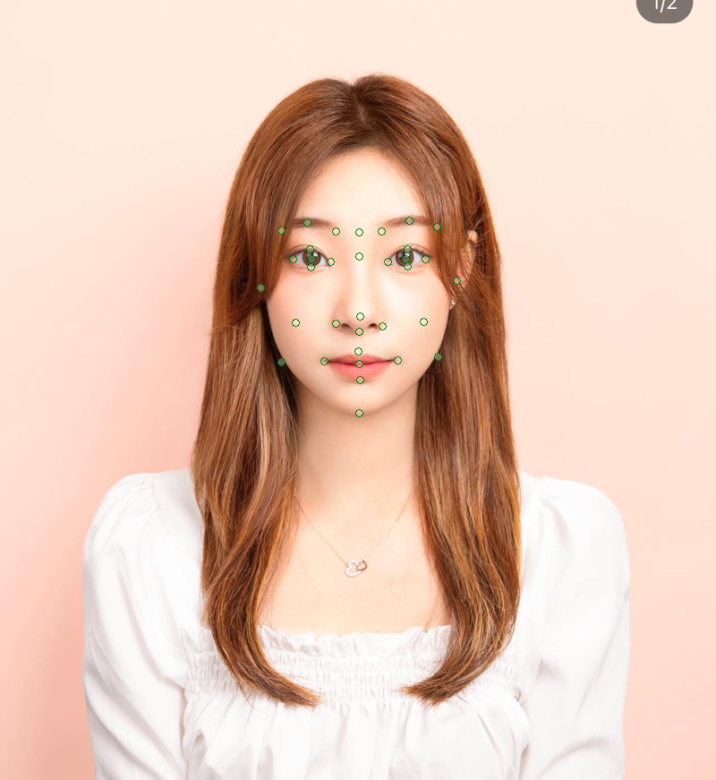
71.42857142857143 + 질투심이 있는 상입니다. | 50 + 정신력은 따라올 자가 없는 상입니다. | 86 + 누가봐도 착한 얼굴을 가지고 있습니다. | 80 + 정말로 장수할 상입니다. | 80.1 + 연애 걱정 없는 연애운 최고의 상입니다.
71.42857142857143 + 돈이 따라오는 상입니다. | 40 + 연애 걱정 없는 연애운 최고의 상입니다. | 80 + 정말로 장수할 상입니다. | 80 + 연애 걱정 없는 연애운 최고의 상입니다. | 80 + 정말로 장수할 상입니다.
62.5 + 연애 걱정 없는 연애운 최고의 상입니다. | 32 + 사회성이 만랩인 상입니다. | 80 + 연애 걱정 없는 연애운 최고의 상입니다. | 80 + 질투심이 있는 상입니다. | 80 + 질투심이 있는 상입니다.
55.55555555555556 + 성실함이 최고의 장점인 상입니다. | 30 + 성실함이 최고의 장점인 상입니다. | 80 + 질투심이 있는 상입니다. | 80 + 돈이 따라오는 상입니다. | 80 + 돈이 따라오는 상입니다.
55.0 + 정말로 장수할 상입니다. | 27 + 중년에 팔자가 피는 값비싼 상입니다. | 80 + 남의 시선을 다소 신경 쓰는 상입니다. | 80 + 책임감이 넘쳐 흐르는 상입니다. | 80 + 책임감이 넘쳐 흐르는 상입니다.
50.0 + 체력이 장군감인 상입니다. | 27 + 누가봐도 착한 얼굴을 가지고 있습니다. | 80 + 돈이 따라오는 상입니다. | 80 + 성실함이 최고의 장점인 상입니다. | 80 + 성실함이 최고의 장점인 상입니다.
47.36842105263158 + 중년에 팔자가 피는 값비싼 상입니다. | 25 + 정말로 장수할 상입니다. | 80 + 책임감이 넘쳐 흐르는 상입니다. | 79 + 호기심이 왕성해 보이는군요. | 79 + 호기심이 왕성해 보이는군요.
45.45454545454545 + 책임감이 넘쳐 흐르는 상입니다. | 20 + 일 하나는 똑부러지게 잘하는 상입니다. | 80 + 성실함이 최고의 장점인 상입니다. | 78 + 남의 시선을 다소 신경 쓰는 상입니다. | 78 + 남의 시선을 다소 신경 쓰는 상입니다.
42.10526315789474 + 사회성이 만랩인 상입니다. | 20 + 돈이 따라오는 상입니다. | 77 + 중년에 팔자가 피는 값비싼 상입니다. | 77 + 중년에 팔자가 피는 값비싼 상입니다. | 77 + 중년에 팔자가 피는 값비싼 상입니다.
40.90909090909091 + 누가봐도 착한 얼굴을 가지고 있습니다. | 15 + 체력이 장군감인 상입니다. | 76 + 사회성이 만랩인 상입니다. | 76 + 사회성이 만랩인 상입니다. | 74 + 체력이 장군감인 상입니다.
38.46153846153846 + 일 하나는 똑부러지게 잘하는 상입니다. | 15 + 책임감이 넘쳐 흐르는 상입니다. | 75 + 호기심이 왕성해 보이는군요. | 74 + 체력이 장군감인 상입니다. | 68 + 사회성이 만랩인 상입니다.
27.77777777777778 + 정신력은 따라올 자가 없는 상입니다. | 5 + 질투심이 있는 상입니다. | 68 + 체력이 장군감인 상입니다. | 65 + 누가봐도 착한 얼굴을 가지고 있습니다. | 65 + 누가봐도 착한 얼굴을 가지고 있습니다.
14.285714285714286 + 남의 시선을 다소 신경 쓰는 상입니다. | 1 + 남의 시선을 다소 신경 쓰는 상입니다. | 65 + 정신력은 따라올 자가 없는 상입니다. | 60 + 일 하나는 똑부러지게 잘하는 상입니다. | 60 + 일 하나는 똑부러지게 잘하는 상입니다.
0.0 + 호기심이 왕성해 보이는군요. | 0 + 호기심이 왕성해 보이는군요. | 52 + 일 하나는 똑부러지게 잘하는 상입니다. | 50 + 정신력은 따라올 자가 없는 상입니다. | 50 + 정신력은 따라올 자가 없는 상입니다.
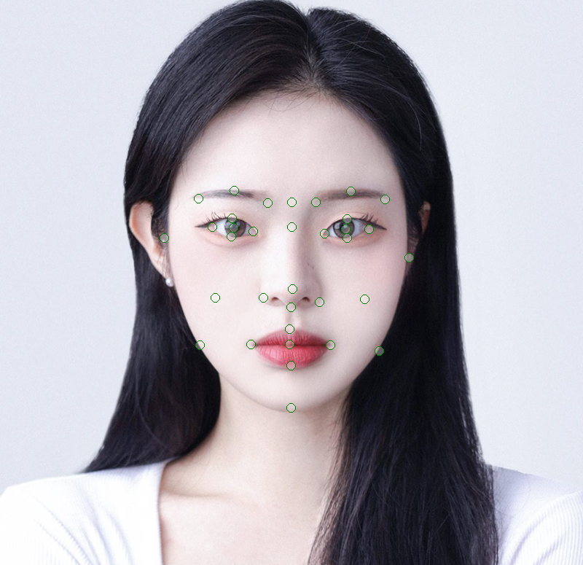
56.25 + 연애 걱정 없는 연애운 최고의 상입니다. | 75 + 정신력은 따라올 자가 없는 상입니다. |  | 80 + 정말로 장수할 상입니다.
55.0 + 정말로 장수할 상입니다. | 36 + 연애 걱정 없는 연애운 최고의 상입니다. |  | 80 + 남의 시선을 다소 신경 쓰는 상입니다.
50.0 + 성실함이 최고의 장점인 상입니다. | 27 + 성실함이 최고의 장점인 상입니다. |  | 80 + 호기심이 왕성해 보이는군요.
42.857142857142854 + 질투심이 있는 상입니다. | 25 + 정말로 장수할 상입니다. |  | 78 + 질투심이 있는 상입니다.
42.857142857142854 + 남의 시선을 다소 신경 쓰는 상입니다. | 20 + 사회성이 만랩인 상입니다. |  | 77 + 책임감이 넘쳐 흐르는 상입니다.
41.666666666666664 + 정신력은 따라올 자가 없는 상입니다. | 18 + 중년에 팔자가 피는 값비싼 상입니다. |  | 77 + 성실함이 최고의 장점인 상입니다.
38.46153846153846 + 호기심이 왕성해 보이는군요. | 15 + 누가봐도 착한 얼굴을 가지고 있습니다. |  | 76 + 연애 걱정 없는 연애운 최고의 상입니다.
36.36363636363637 + 책임감이 넘쳐 흐르는 상입니다. | 12 + 일 하나는 똑부러지게 잘하는 상입니다. |  | 75 + 정신력은 따라올 자가 없는 상입니다.
31.57894736842105 + 중년에 팔자가 피는 값비싼 상입니다. | 12 + 책임감이 넘쳐 흐르는 상입니다. |  | 68 + 체력이 장군감인 상입니다.
30.0 + 체력이 장군감인 상입니다. | 9 + 체력이 장군감인 상입니다. |  | 68 + 중년에 팔자가 피는 값비싼 상입니다.
28.571428571428573 + 돈이 따라오는 상입니다. | 8 + 돈이 따라오는 상입니다. |  | 68 + 돈이 따라오는 상입니다.
26.31578947368421 + 사회성이 만랩인 상입니다. | 5 + 호기심이 왕성해 보이는군요. |  | 65 + 누가봐도 착한 얼굴을 가지고 있습니다.
23.076923076923077 + 일 하나는 똑부러지게 잘하는 상입니다. | 3 + 질투심이 있는 상입니다. |  | 64 + 사회성이 만랩인 상입니다.
22.727272727272727 + 누가봐도 착한 얼굴을 가지고 있습니다. | 3 + 남의 시선을 다소 신경 쓰는 상입니다. |  | 52 + 일 하나는 똑부러지게 잘하는 상입니다.
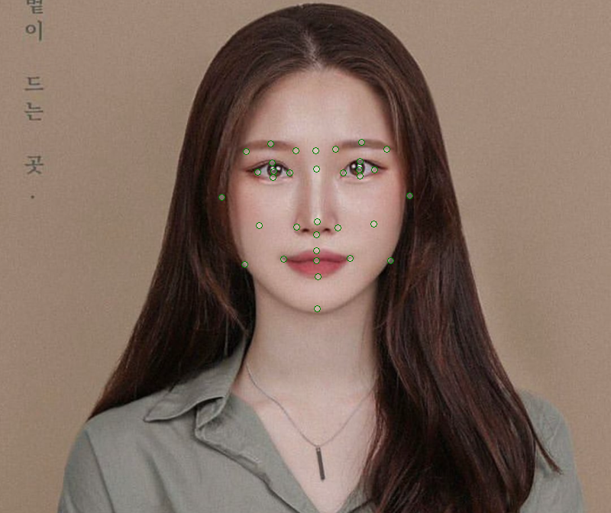
56.25 + 연애 걱정 없는 연애운 최고의 상입니다. | 70 + 정신력은 따라올 자가 없는 상입니다. |  | 80 + 정말로 장수할 상입니다.
55.0 + 정말로 장수할 상입니다. | 36 + 연애 걱정 없는 연애운 최고의 상입니다. |  | 80 + 사회성이 만랩인 상입니다.
54.54545454545455 + 누가봐도 착한 얼굴을 가지고 있습니다. | 36 + 사회성이 만랩인 상입니다. |  | 80 + 남의 시선을 다소 신경 쓰는 상입니다.
50.0 + 체력이 장군감인 상입니다. | 36 + 누가봐도 착한 얼굴을 가지고 있습니다. |  | 79 + 호기심이 왕성해 보이는군요.
50.0 + 성실함이 최고의 장점인 상입니다. | 27 + 중년에 팔자가 피는 값비싼 상입니다. |  | 78 + 질투심이 있는 상입니다.
47.36842105263158 + 중년에 팔자가 피는 값비싼 상입니다. | 27 + 성실함이 최고의 장점인 상입니다. |  | 77 + 중년에 팔자가 피는 값비싼 상입니다.
47.36842105263158 + 사회성이 만랩인 상입니다. | 25 + 정말로 장수할 상입니다. |  | 77 + 책임감이 넘쳐 흐르는 상입니다.
42.857142857142854 + 질투심이 있는 상입니다. | 20 + 일 하나는 똑부러지게 잘하는 상입니다. |  | 77 + 성실함이 최고의 장점인 상입니다.
42.857142857142854 + 남의 시선을 다소 신경 쓰는 상입니다. | 15 + 체력이 장군감인 상입니다. |  | 76 + 연애 걱정 없는 연애운 최고의 상입니다.
38.888888888888886 + 정신력은 따라올 자가 없는 상입니다. | 12 + 책임감이 넘쳐 흐르는 상입니다. |  | 74 + 체력이 장군감인 상입니다.
38.46153846153846 + 일 하나는 똑부러지게 잘하는 상입니다. | 8 + 돈이 따라오는 상입니다. |  | 74 + 누가봐도 착한 얼굴을 가지고 있습니다.
36.36363636363637 + 책임감이 넘쳐 흐르는 상입니다. | 3 + 질투심이 있는 상입니다. |  | 70 + 정신력은 따라올 자가 없는 상입니다.
28.571428571428573 + 돈이 따라오는 상입니다. | 3 + 남의 시선을 다소 신경 쓰는 상입니다. |  | 68 + 돈이 따라오는 상입니다.

 |  |  | 60 + 일 하나는 똑부러지게 잘하는 상입니다.
70.0 + 체력이 장군감인 상입니다. | 55 + 정신력은 따라올 자가 없는 상입니다.
57.89473684210526 + 사회성이 만랩인 상입니다. | 44 + 사회성이 만랩인 상입니다. |  | 88 + 사회성이 만랩인 상입니다.
42.857142857142854 + 질투심이 있는 상입니다. | 21 + 체력이 장군감인 상입니다. |  | 80 + 체력이 장군감인 상입니다.
42.857142857142854 + 남의 시선을 다소 신경 쓰는 상입니다. | 20 + 일 하나는 똑부러지게 잘하는 상입니다. |  | 80 + 남의 시선을 다소 신경 쓰는 상입니다.
38.46153846153846 + 일 하나는 똑부러지게 잘하는 상입니다. | 18 + 중년에 팔자가 피는 값비싼 상입니다. |  | 78 + 질투심이 있는 상입니다.
36.36363636363637 + 책임감이 넘쳐 흐르는 상입니다. | 18 + 누가봐도 착한 얼굴을 가지고 있습니다. |  | 77 + 책임감이 넘쳐 흐르는 상입니다.
31.57894736842105 + 중년에 팔자가 피는 값비싼 상입니다. | 16 + 연애 걱정 없는 연애운 최고의 상입니다. |  | 76 + 호기심이 왕성해 보이는군요.
30.555555555555557 + 정신력은 따라올 자가 없는 상입니다. | 15 + 성실함이 최고의 장점인 상입니다. |  | 68 + 중년에 팔자가 피는 값비싼 상입니다.
28.571428571428573 + 돈이 따라오는 상입니다. | 12 + 책임감이 넘쳐 흐르는 상입니다. |  | 68 + 돈이 따라오는 상입니다.
27.77777777777778 + 성실함이 최고의 장점인 상입니다. | 8 + 돈이 따라오는 상입니다. |  | 68 + 누가봐도 착한 얼굴을 가지고 있습니다.
27.272727272727273 + 누가봐도 착한 얼굴을 가지고 있습니다. | 3 + 질투심이 있는 상입니다. |  | 65 + 성실함이 최고의 장점인 상입니다.
25.0 + 연애 걱정 없는 연애운 최고의 상입니다. | 3 + 남의 시선을 다소 신경 쓰는 상입니다. |  | 60 + 일 하나는 똑부러지게 잘하는 상입니다.
 | 1 + 호기심이 왕성해 보이는군요. |  | 56 + 연애 걱정 없는 연애운 최고의 상입니다.
 | 0 + 정말로 장수할 상입니다. |  | 55 + 정말로 장수할 상입니다.
 |  |  | 55 + 정신력은 따라올 자가 없는 상입니다.

